Тест-кейсы
ID | Блок | Сценарий / название | Приоритет | Тестовые данные | Предусловия | Шаги проверки | Ожидаемый результат | Фактический результат | Статус | Тип находки / Bug ID | Доказательство (скриншот/видео) | Комментарий
TC-001 | Подготовка | Открытие сайта | P1 | Ссылка на сайт: https://spaffy.ru | Есть доступ к браузеру; пользователь не авторизован | 1. Открыть https://spaffy.ru 2. Дождаться загрузки страницы | Сайт открывается; основной интерфейс доступен. | Сайт открывается; основной интерфейс доступен. | Пройдено
TC-002 | Подготовка | Вход с данными несуществующего аккаунта | P1 | Тестовые данные несуществующего аккаунта; пароль в отчёте не сохраняется. | Пользователь не зарегистрирован | 1. На главной странице выбрать любую роль (ученик/родитель/учитель) 2. Заполнить обязательные поля необходимыми тестовыми данными 4. Завершить регистрацию | Ошибка 401 Unauthorized, Понятное сообщение об ошибке "пользователь не найден/не существует/ не зарегистрирован" | Ошибка 401, сообщение об ошибке "Почта не найдена" | Пройдено | 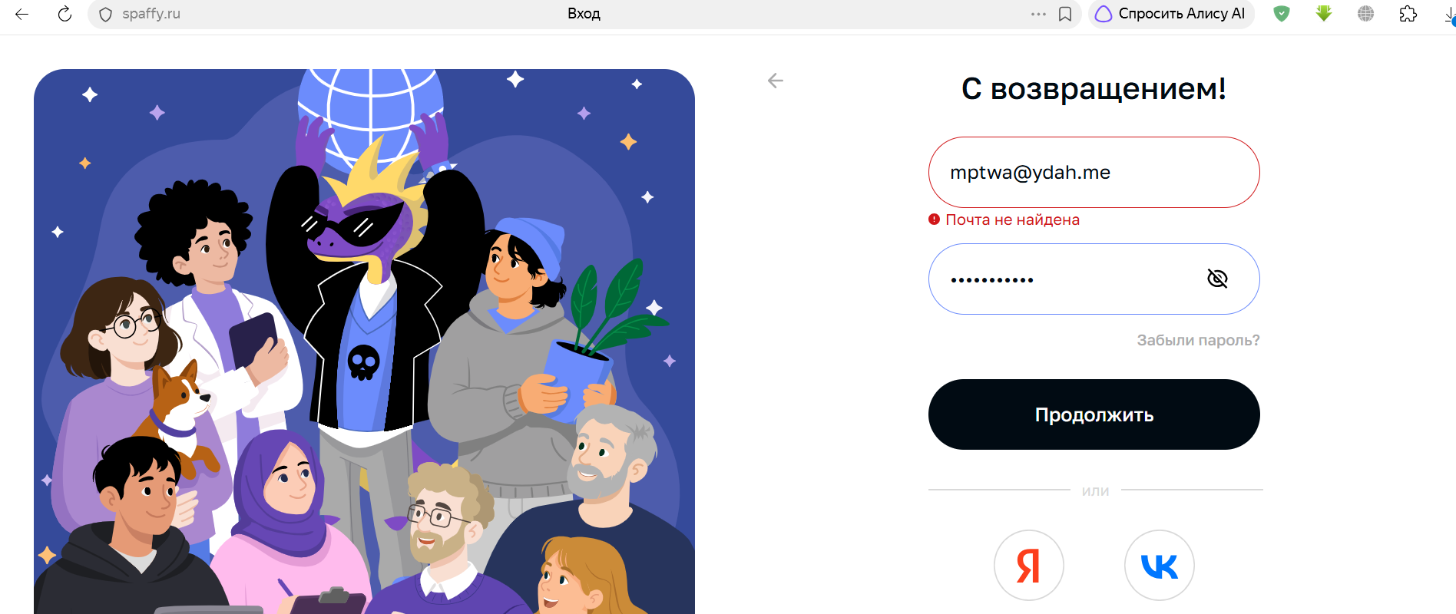
TC-003 | Функционал | Ограничения текстовых полей по количеству символов | P1 | Тестовые данные несуществующего аккаунта; пароль в отчёте не сохраняется. | Пользователь регистрируется впервые | 1. На экране "Закончим настройку пользователя" заполнить необходимые текстовые поля, введя максимальное для текстового поля количество символов 2. Нажать кнопку "Отправить" | Поля с некорректно введёнными данными подсвечены, появляются понятные сообщения об ошибке ("Введите верные данные/введите верный номер телефона"/ сообщение о недопустимых символах и т.п.) | В поле "номер телефона" вводится 16 символов, в том числе пробелы/тире. Нет понятного формата ввода данных После отправки данных на экране всплывающее окно с ошибкой "Не удалось сохранить данные". Пользователю не сообщают о необходимости исправить какие-либо данные. При этом появляется ошибка 400 bad request | Не пройдено | 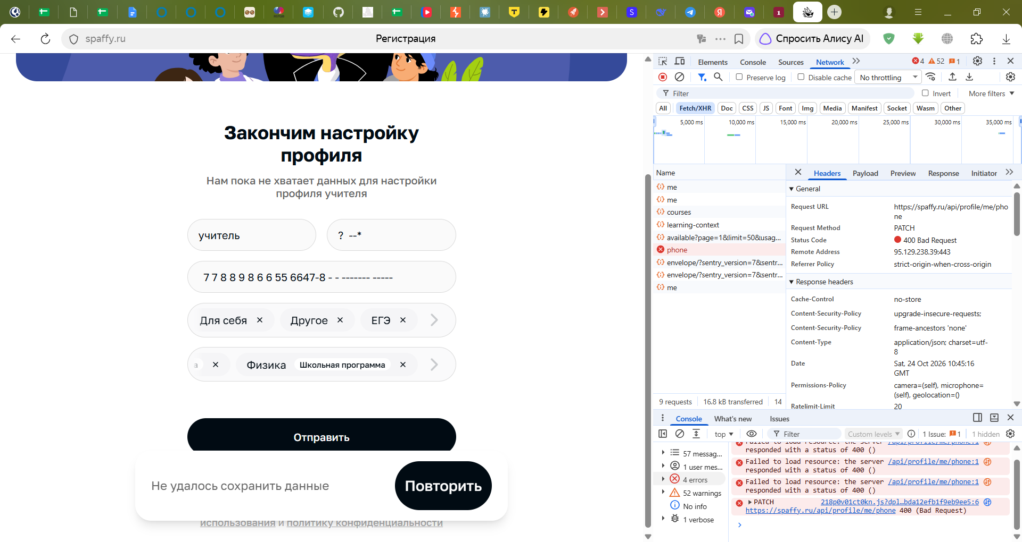 Находка: BUG-003 |  | Рекомендуется добавить понятное сообщение об ошибке "Введите верный номер телефона" или сообщение о необходимости ввести верные данные во время заполнения поля

TC-004 | Функционал | Ввод недопустимых символов в текстовое поле | P3 | Для поля имени/фамилии: тестовая строка со спецсимволами %:?*; использовать только собственный тестовый аккаунт. |  | 1. При регистрации нового пользователя ввести спецсимволы (%:?* и др.) 2. Посмотреть, есть ли предупреждение/сообщение об ошибке | Есть логичные ограничения по количеству символов и ограничения на спецсимволы | Ограничений по спецсимволам нет, количество допустимых символов 80. | Не пройдено | Находка: BUG-002 | https://drive.google.com/drive/folders/10jWvaFW38a1fCROjavYmH7d_KNWNC8_m?usp=drive_link | Для имени/никнейма слишком большое количество допустимых символов, что может затруднить взаимодействие пользователей в дальнейшем.
TC-005 | Подготовка | Регистрация аккаунта учителя | P1 | Имя: учитель Почта: michelecooley77841@zacaos.com Пароль:**** | Аккаунт учителя регистрируется впервые | 1. На главной странице перейти на раздел "учитель" 2. Нажать кнопку "Попробовать бесплатно" 3. На экране с выбором роли нажать кнопку "Продолжить" 4. В модальном окне нажать кнопку "Да, уверен" 5. Заполнить обязательные поля необходимыми тестовыми данными 4. Завершить регистрацию, нажав "Продолжить" | Аккаунт создаётся; выбранная роль соответствует учителю; пользователь понимает, что делать дальше. | Аккаунт создаётся; выбранная роль соответствует учителю; пользователь понимает, что делать дальше. | Пройдено |  |  | Кнопка "Регистрация" теряется в остальном тексте. Желательно сделать её более заметной
TC-006 | Подготовка | Завершение регистрации аккаунта вводом кода, полученного на указанный при регистрации email | P1 | Собственные тестовые аккаунты и тестовые данные; не использовать реальные персональные данные и не записывать пароли. | Аккаунт учителя регистрируется впервые, есть доступ к указанной почте | 1. На экране нажать кнопку "Получить код" 2. Дождаться сообщения с кодом на указанный email 3. Ввести верный код из письма | Выполняется успешный вход в аккаунт/переход к следующему экрану | Автоматически выполняется успешный вход в аккаунт, пользователь переходит на следующий экран | Пройдено |  | 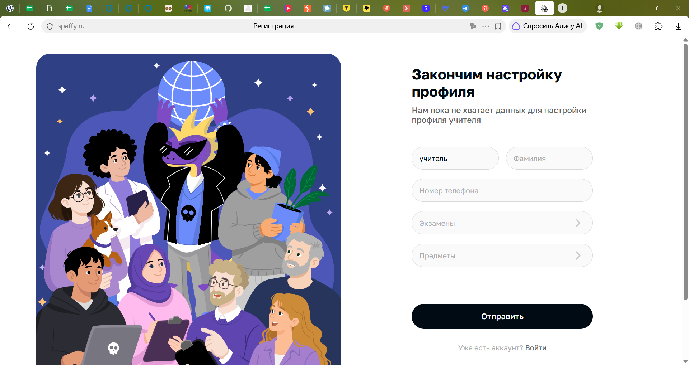
TC-007 | Подготовка | Ввод неверного кода из письма при регистрации нового пользователя | P1 | Заведомо неверный код подтверждения; не использовать код из реального письма. | Аккаунт регистрируется впервые, есть доступ к указанной почте | 1. На экране нажать кнопку "Получить код" 2. Дождаться сообщения с кодом на указанный email 3. Ввести неверный код из письма | Появляется сообщение об ошибке / о необходимости ввести верный код | Появляется сообщение об ошибке / о необходимости ввести верный код | Пройдено
TC-008 | Регистрация | Завершение настройки профиля при регистрации (ввод валидных данных) | P1 | Тестовые данные профиля: корректные значения обязательных полей; предмет выбрать явно и зафиксировать его название. | Аккаунт регистрируется впервые | 1. На экране после подтверждения почты заполнить все необходимые поля валидными данными 2. Нажать кнопку "Отправить" | Пользователь успешно зарегистрирован, выполняется вход в созданный аккаунт | Пользователь успешно зарегистрирован, выполняется вход в созданный аккаунт | Пройдено, есть нюанс | Нюанс — проверить комментарий; отдельный баг не подтверждён BUG-008 |  | Кнопку "Отправить" лучше заменить на "Зарегистрироваться", т.к. формулировка в виде "отправить" непонятна - что отправить? Куда отправить?
TC-009 | Регистрация | Завершение настройки профиля при регистрации (ввод невалидных данных) | P1 | Форма настройки профиля; ввести заведомо невалидное значение в проверяемое поле. Не использовать реальные персональные данные. | Аккаунт регистрируется впервые | 1. На экране после подтверждения почты заполнить все необходимые поля невалидными данными 2. Нажать кнопку "Отправить" | Текстовые поля с неверными данными подсвечены, понятное сообщение об ошибке (недопустимые символы/введите верный номер телефона и т.д.) | Нет логичных ограничений по количеству символов, спецсимволам, нет предупреждения о неверном формате введённых данных | Не пройдено | Находка: BUG-003 | 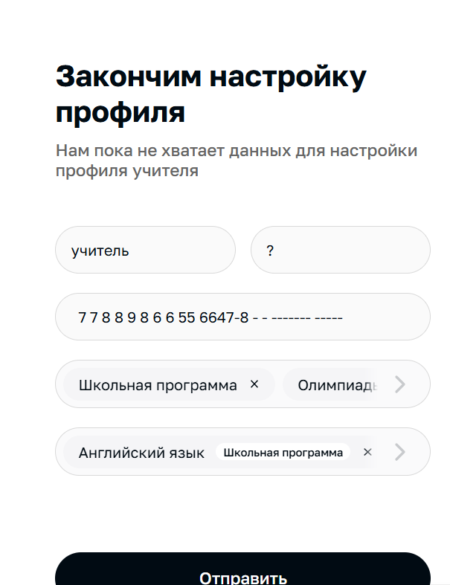 | Для корректного взаимодействия пользователей логичнее ограничить количество допустимых символов и создать единый шаблон для ввода номера телефона
TC-010 | Подготовка | Регистрация аккаунта ученика | P1 | Имя: федя Почта: Thrervoich1941@einrot.com Пароль: **** | Нет тестового аккаунта ученика | 1. На главной странице перейти на раздел "ученик" 2. Нажать кнопку "Разобраться в теме" 3. На экране с выбором роли нажать кнопку "Продолжить" 4. В модальном окне нажать кнопку "Да, уверен" 5. Заполнить обязательные поля необходимыми тестовыми данными 4. Завершить регистрацию, нажав "Продолжить" | Создаётся отдельный аккаунт ученика с корректной ролью. | Создаётся отдельный аккаунт ученика с корректной ролью. | Пройдено |  |  | Роль аккаунта нигде не прописана. Уточнить по требованиям необходимость обозначать роль в аккаунте
TC-011 | Подготовка | Первый вход в аккаунт учителя | P1 | Собственные тестовые аккаунты и тестовые данные; не использовать реальные персональные данные и не записывать пароли. | Аккаунт учителя зарегистрирован | 1. Войти в аккаунт учителя после регистрации 2. Осмотреть стартовый экран и доступные разделы | Вход успешен; роль и доступные действия соответствуют учителю; нет непонятной блокирующей ошибки. | Вход успешен; роль и доступные действия соответствуют учителю; нет непонятной блокирующей ошибки. | Пройдено | 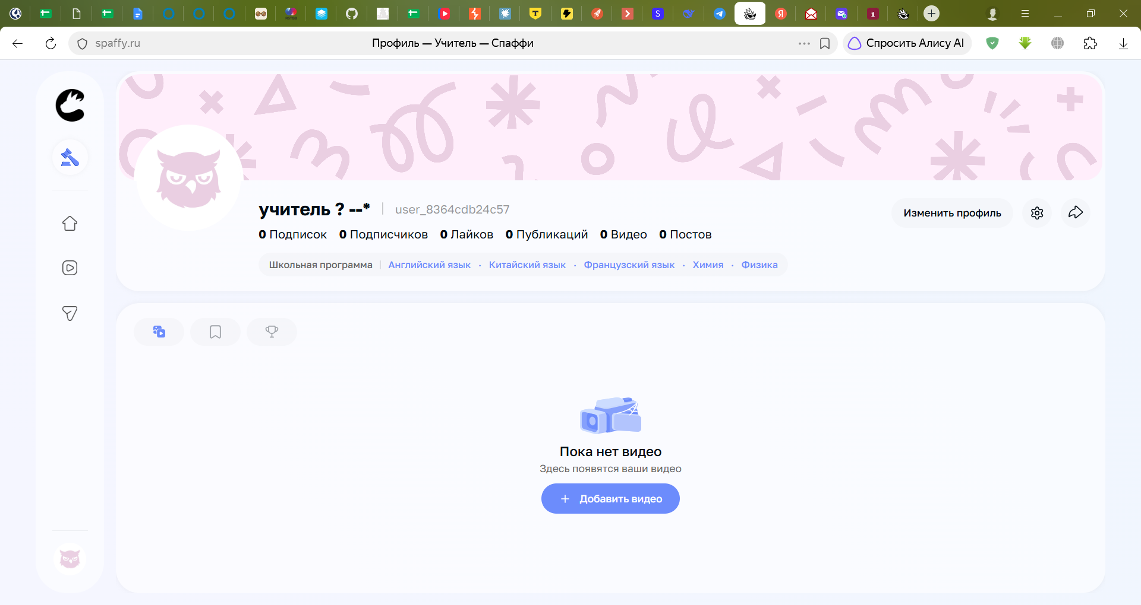 |  | Стартовая страница - вкладка "Видео", что сбивает пользователя. Логичнее сделать стартовой вкладку "Главная", возможно добавить онбординг/подсказки для нового пользователя - навигация по разделам
TC-012 | Подготовка | Первый вход в аккаунт ученика | P1 | Имя: федя Почта: Thrervoich1941@einrot.com Пароль: **** | Аккаунт ученика зарегистрирован | 1. Войти в аккаунт ученика 2. Осмотреть стартовый экран и доступные разделы | Вход успешен; роль и доступные действия соответствуют ученику. | Вход успешен; роль и доступные действия соответствуют ученику. | Пройдено |  | 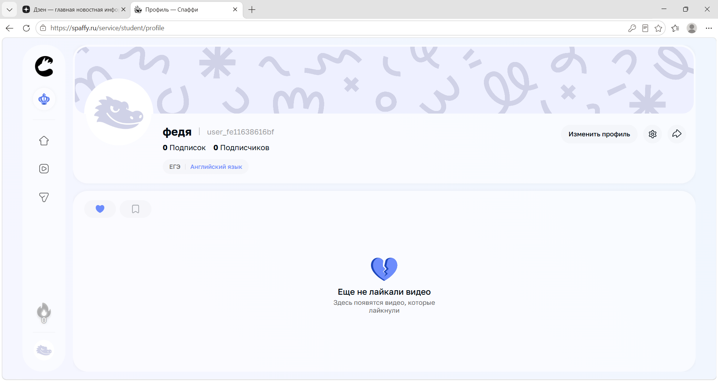
TC-013 | Подготовка | Раздельные сессии двух аккаунтов на одном устройстве | P1 | Аккаунт учителя: user_8364cdb24c57 аккаунт ученика: user_fe11638616bf | Созданы оба аккаунта | 1. Открыть учителя и ученика в разных профилях браузера/сессиях на одном устройстве 2. Проверить имя/роль в каждом окне | Сессии не смешиваются; действия одного пользователя не выполняются от имени другого. | Сессии не смешиваются; действия одного пользователя не выполняются от имени другого. | Пройдено |  |  | Уточнить требования: должен ли сохраняться и синхронизироваться вход в аккаунт в разных вкладках в одном браузере?
TC-014 | Связь учителя и ученика | Найти способ установить связь | P1 | Аккаунт учителя: user_8364cdb24c57 аккаунт ученика: user_fe11638616bf | Учитель и ученик авторизованы | 1. Изучить доступные разделы обоих аккаунтов 2. Найти действие для добавления/приглашения/связывания | Интерфейс позволяет определить доступный способ связи либо фиксируется ограничение/неясность. | Интерфейс позволяет определить доступный способ связи. | Пройдено |  | https://drive.google.com/drive/folders/10jWvaFW38a1fCROjavYmH7d_KNWNC8_m?usp=drive_link | Сценарий затруднений не вызывает
TC-015 | Связь учителя и ученика | Инициировать связь со стороны учителя с помощью ссылки | P1 | Аккаунт учителя: user_8364cdb24c57 аккаунт ученика: user_fe11638616bf | Оба аккаунта существуют; связь не установлена | 1. В аккаунте учителя на главной странице перейти в раздел "Ученики" 2. Нажать кнопку "Добавить учеников" в левой части экрана 3. В модальном окне выбрать способ связи "Скопировать ссылку" 4. Отправить ссылку ученику любым способом | Система сообщает понятный результат: запрос отправлен, связь установлена или объяснено следующее действие. | Система сообщает понятный результат: запрос отправлен, связь установлена. | Пройдено
TC-016 | Связь учителя и ученика | Инициировать связь со стороны учителя с помощью поиска учеников по нику | P1 | Аккаунт учителя: user_8364cdb24c57 аккаунт ученика: user_fe11638616bf | Оба аккаунта существуют; связь не установлена | 1. В аккаунте учителя на главной странице перейти в раздел "Ученики" 2. Нажать кнопку "Добавить учеников" в левой части экрана 3. В модальном окне выбрать способ связи "Найти ученика" 4. Ввести ник ученика в поиске 5. Нажать кнопку "Добавить" напротив нужного пользователя | Система сообщает понятный результат: запрос отправлен, связь установлена или объяснено следующее действие. | Система сообщает понятный результат: запрос отправлен, связь установлена. | Пройдено
TC-017 | Связь учителя и ученика | Подтвердить приглашение со стороны ученика по ссылке-приглашению | P1 | Аккаунт учителя: user_8364cdb24c57 аккаунт ученика: user_fe11638616bf ; ссылка-приглашение | Учитель инициировал связь, если сценарий этого требует | 1. Войти в аккаунт ученика 2.Открыть ссылку-приглашение 3. В модальном окне нажать "Принять" 4. Убедиться, что учитель появился в разделе "Учителя" на главной странице | Ученик понимает, кто инициировал связь и что произойдёт после подтверждения. Аккаунт учителя появляется в рвзделе "Учителя" на главной | Ученик понимает, кто инициировал связь и что произойдёт после подтверждения. Аккаунт учителя появляется в рвзделе "Учителя" на главной | Пройдено |  | 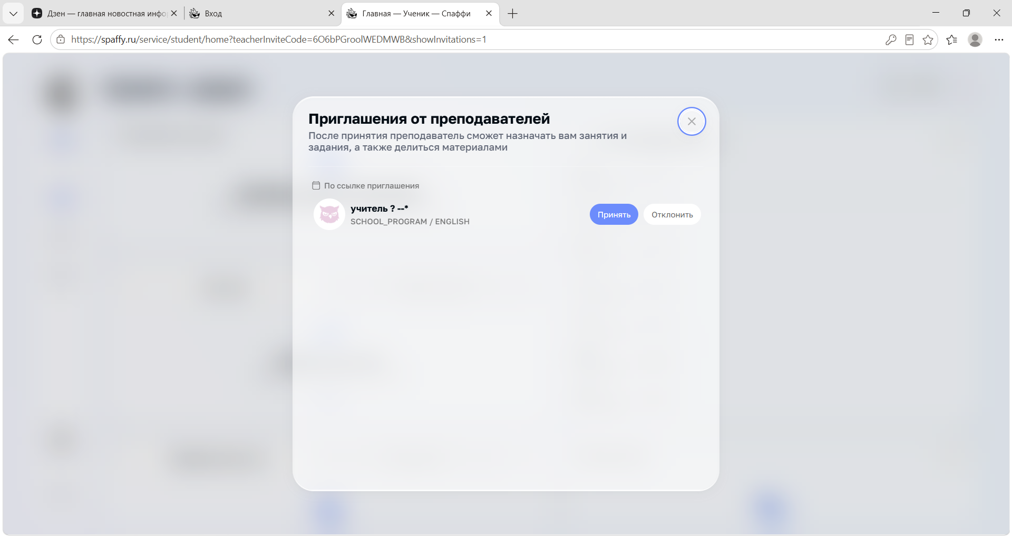
TC-018 | Связь учителя и ученика | Проверить установленную связь с обеих сторон | P1 | Аккаунт учителя; аккаунт ученика | Сценарий связи завершён | 1. Проверить список/карточку связей у учителя 2. Проверить соответствующий раздел у ученика | Обе стороны видят согласованное состояние связи и правильного участника. Аккаунт учителя/ученика появляется в соответствующем разделе на главной странице | Обе стороны видят согласованное состояние связи и правильного участника. Аккаунт учителя/ученика появляется в соответствующем разделе на главной странице | Пройдено |  | 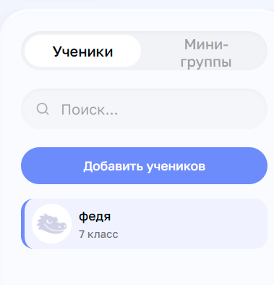
TC-019 | Связь учителя и ученика | Повторно выполнить действие связи | P2 | Аккаунт учителя; аккаунт ученика | Связь уже установлена или запрос уже отправлен | 1. Повторить то же действие добавления/приглашения 2. Проверить сообщение и состояние списков | Нет случайного дублирования связи/запроса; система объясняет, что связь уже существует, если повтор запрещён. | Система объясняет, что связь существует | Пройдено |  | 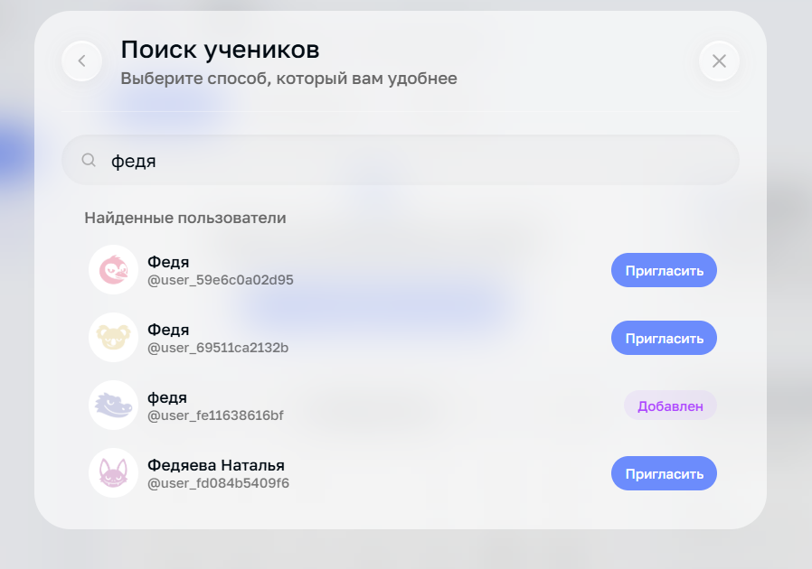
TC-020 | Связь учителя и ученика | Прекратить связь со стороны учителя | P1 | Аккаунт учителя; аккаунт ученика | Оба аккаунта существуют. Связь учителя и ученика установлена | 1. В аккаунте учителя на главной странице нажать на профиль ученика, с которым установлена связь 2. Найти способ удалить связь | Есть возможность прекратить связь со стороны учителя (понятная кнопка "удалить/прекратить" и т.п.); последствия понятны; состояние согласовано у обоих участников. | Возможности прекратиться связь с учеником со стороны учителя нет | Заблокировано | Блокер / требуется уточнение; не считать подтверждённым дефектом |  | Уточнить требования: предусмотрена ли функция
TC-021 | Связь учителя и ученика | Прекратить связь со стороны ученика | P1 | Аккаунт учителя; аккаунт ученика | Оба аккаунта существуют. Связь учителя и ученика установлена | 1. В аккаунте ученика на главной странице нажать на профиль учителя, с которым установлена связь 2. Найти способ удалить связь | Есть возможность прекратить связь со стороны ученика (понятная кнопка "удалить/прекратить" и т.п.); последствия понятны; состояние согласовано у обоих участников. | Возможности прекратиться связь с учителем со стороны ученика нет | Заблокировано | Блокер / требуется уточнение; не считать подтверждённым дефектом |  | Уточнить требования: предусмотрена ли функция
TC-022 | Группа | Создать группу из аккаунта учителя | P1 | Аккаунт учителя; аккаунты учеников | Учитель авторизован; доступ к разделу управления группами | 1. Открыть главную страницу 2. Выбрать раздел "Мини-группы" 3. Нажать кнопку "Создать мини-группу" 4. Добавить участников группы 5. Нажать "Далее" в правой верхней части экрана 6. Ввести допустимое название группы 7. Заполнить необходимые поля (Предмет/Тип экзамена) 8. Нажать "Далее" в правом верхнем углу | Группа создаётся один раз; отображаются название и доступные действия. Все участники группы добавлены | Группа создаётся один раз; отображаются название и доступные действия. Все участники группы добавлены | Пройдено
TC-023 | Группа | Подтвердить добавление в группу из аккаунта ученика | P1 | Аккаунт ученика | Зарегистрирован аккаунт ученика; ученик приглашён/добавлен в группу | 1. Открыть главную страницу на аккаунте ученика 2. Выбрать раздел "Мини-группы" 3. Проверить в каких группах состоит ученик | Группа отображается в списке, приходит уведомление о добавлении в группу/запрос на подтверждение действия (добавление ученика в группу) | Мини-группа в аккаунте ученика добавлена; уведомлений/требования подтвердить действие нет | Не пройдено | Находка: BUG-004 |  | Для удобства пользователя стоит добавить уведомление о добавлении/создании учителем новой группы, либо подтверждение действия со стороны ученика
TC-024 | Группа | Проверить начальный состав и роли | P1 | Аккаунт учителя; аккаунты учеников; тестовая группа | Группа создана | 1. Открыть группу 2. Проверить список участников и отображаемые роли | Состав соответствует выполненным действиям; роли участников отображаются однозначно. | Состав соответствует выполненным действиям; роли участников отображаются однозначно. | Пройдено
TC-025 | Группа | Добавить своего тестового участника | P1 | Аккаунт учителя; аккаунты учеников; тестовая группа | Созданы группа и тестовый ученик; доступно добавление | 1. В интерфейсе учителя добавить ученика доступным способом 2. Подтвердить действие, если требуется | Участник добавлен либо отображается понятный статус приглашения/ожидания подтверждения. | Участник добавлен в группу | Пройдено
TC-026 | Группа | Повторно добавить того же участника | P2 | Аккаунт учителя; аккаунты учеников; тестовая группа | Создана группа. Ученик уже состоит в группе или приглашение ожидает ответа | 1. Повторить добавление того же ученика | Нет дублирующего участника/приглашения либо система ясно объясняет ограничение. | Система ясно объясняет ограничение и статус добавленного ранее ученика. | Пройдено
TC-027 | Группа | Удалить тестового участника из группы | P1 | Аккаунт учителя; группа с добавленными участниками | Ученик состоит в группе; доступно удаление | 1. В аккаунте учителя удалить участника из гминни-руппы 2. Проверить список группы | Участник удалён из состава группы; действие не затрагивает посторонние аккаунты. | Участник удалён из состава группы; действие не затрагивает посторонние аккаунты. | Пройдено |  | 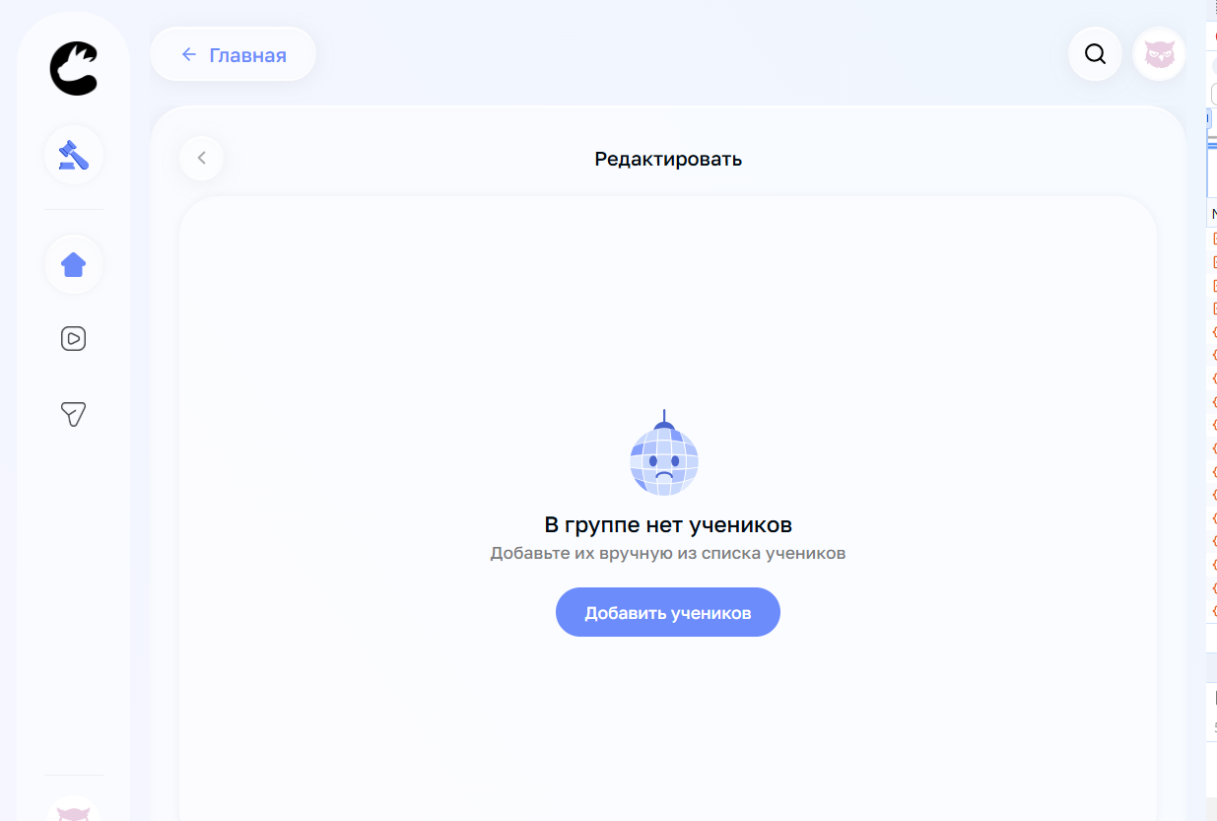
TC-028 | Группа | Проверить удаление участника с его стороны | P1 | Аккаунт ученика, добавленный в группу | Ученик удалён из группы | 1. Войти как ученик 2. Обновить страницу/раздел группы 3. Проверить доступ к группе | Состояние ученика соответствует удалению; не остаётся ложного членства или доступа, если он должен быть прекращён. | Состояние ученика соответствует удалению; не остаётся ложного членства или доступа, если он должен быть прекращён. | Пройдено
TC-029 | Группа | Группа с одним участником | P2 | Собственная тестовая группа; собственный тестовый аккаунт ученика; перед изменением зафиксировать исходный состав. | Есть возможность создать/оставить группу с одним учеником | 1. Создать из аккаунта учителя новую мини-группу 2. Добавить в группу одного ученика 3. Проверить карточку группы | Система корректно отображает состав и доступные действия; ограничения, если есть, объяснены. | Группа создана, участники отображаются корректно | Пройдено
TC-030 | Группа | Группа с двумя и более участниками | P2 | Собственная тестовая группа; собственный тестовый аккаунт ученика; перед изменением зафиксировать исходный состав. | Есть возможность создать дополнительный тестовый аккаунт и добавить его | 1. Создать второго тестового ученика 2. Добавить обоих учеников 3. Проверить состав от учителя и участников | В группе отображаются все добавленные участники без дублирования; права каждого соответствуют роли. | В группе отображаются все добавленные участники без дублирования; права каждого соответствуют роли. | Пройдено
TC-031 | Архивация | Найти действие архивации | P1 | Тестовая мини-группа | Создана тестовая группа | 1. Войти в аккаунт учителя/ученика 2. На главной странице выбрать вкладку "Мини-группы" 3. Нажать на тестовую группу 4. Нажать кнопку "…" в верхнем правом углу 5. В выпадающем меню выбрать действие "Архивировать" | Назначение действия и последствия достаточно понятны для осознанного выбора. | Назначение действия и последствия достаточно понятны для осознанного выбора. | Пройдено |  | 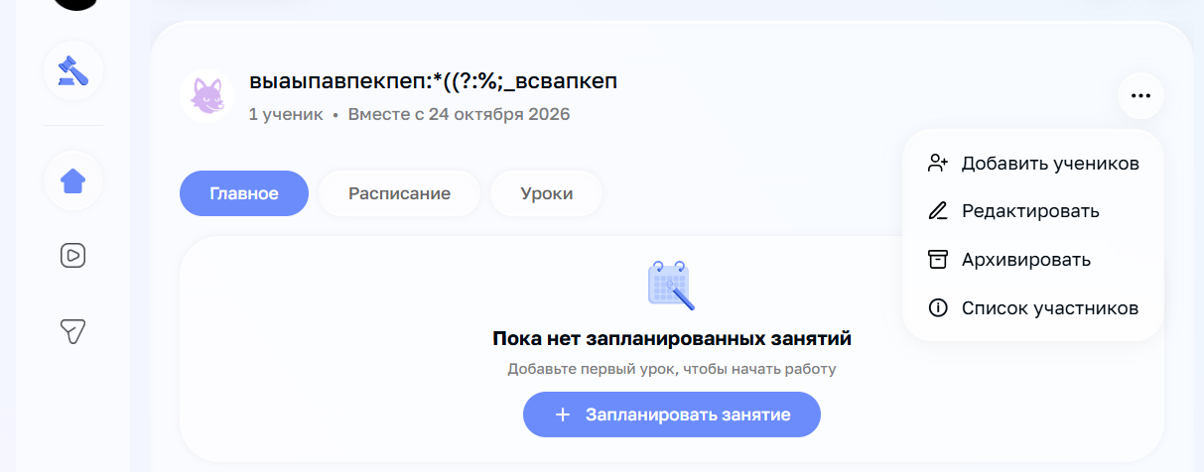
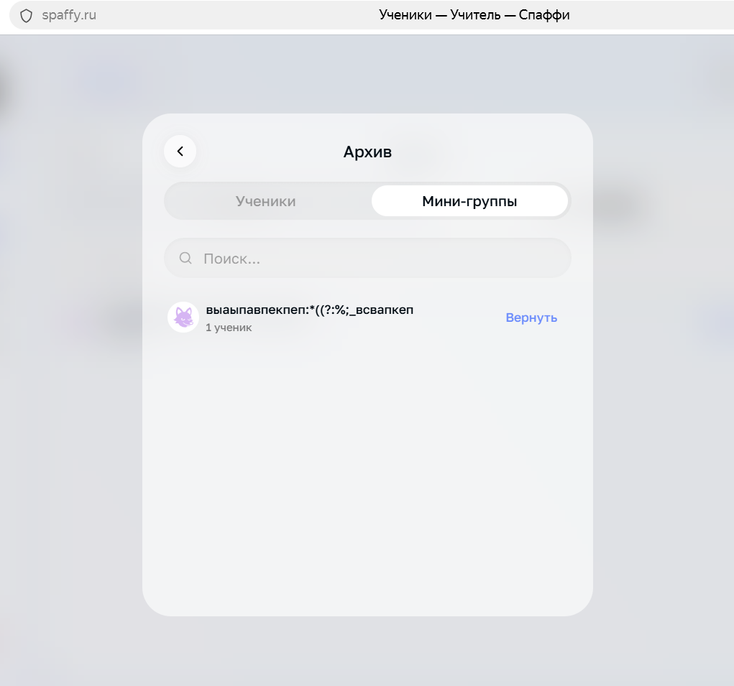
TC-032 | Архивация | Архивировать тестовую группу | P1 | Тестовая мини-группа | Есть своя тестовая группа с тестовым участником | 1. Войти в аккаунт учителя/ученика 2. На главной странице выбрать вкладку "Мини-группы" 3. Нажать на тестовую группу 4. Нажать кнопку "…" в верхнем правом углу 5. В выпадающем меню выбрать действие "Архивировать" | Группа получает состояние «архивная» или перемещается в понятный архив; операция не выглядит как безвозвратное удаление без предупреждения. | Группа перемещается в архив и исчезает из активных. Есть возможность отменить действие. | Пройдено
TC-033 | Архивация | Найти архивную группу | P1 | Тестовая мини-группа | Группа архивирована | 1. Войти в аккаунт учителя/ученика 2. На главной странице выбрать вкладку "Мини-группы" 3. Нажать на кнопку "Архив" 4. Найти ранее заархивированную группу в списке | Архивная группа есть в списке. Её статус (архивная) понятен и легко отличить от активной группы | Архивная группа есть в списке. Её статус (архивная) понятен и легко отличить от активной группы | Пройдено
TC-034 | Архивация | Проверить действия после архивации | P1 | Тестовая мини-группа | Группа архивирована | 1. Открыть архивную группу 2. Проверить доступные действия для учителя 3. Проверить доступные действия для ученика | Действия и ограничения соответствуют статусу группы; интерфейс не вводит пользователя в заблуждение. | Действия и ограничения соответствуют статусу группы; интерфейс не вводит пользователя в заблуждение. | Пройдено
TC-035 | Архивация | Проверить видимость группы у ученика | P1 | Тестовая мини-группа | Группа архивирована; ученик был участником | 1. Войти как ученик 2. Обновить страницу 3. Проверить список групп и доступ к данным группы | Статус группы понятен; фактическое изменение доступа фиксируется. | Статус группы понятен; фактическое изменение доступа фиксируется. | Пройдено
TC-036 | Архивация | Проверить связанные тестовые данные | P2 | Аккаунт учителя; аккаунты учеников | В группе есть доступные тестовые данные/материалы, если функция существует | 1. Зафиксировать доступные данные до архивации 2. Архивировать группу 3. Проверить наличие и доступность данных после | Данные сохраняются или становятся недоступны согласно наблюдаемому правилу; неожиданные потери фиксируются как находка/вопрос. | Данные уроков сохраняются в разделе "База данных" как в аккаунте учителя, так и в аккаунте ученика | Пройдено | Уточнить, См.комментарий |  | В кабинете ученика создаются копии материалов. Уточнить по требованиям - является ли багом
TC-037 | Архивация | Восстановить архивную группу | P1 | Собственная тестовая группа; собственный тестовый аккаунт ученика; перед изменением зафиксировать исходный состав. | Группа архивирована; восстановление доступно | 1. Найти группу в архиве 2. Выполнить восстановление 3. Проверить статус и список групп | Группа возвращается в активное состояние; интерфейс сообщает результат. | Группа возвращается в активное состояние; интерфейс сообщает результат. При наличии нескольких групп доступ к архиву пропадает | Не пройдено | BUG-010 | https://drive.google.com/drive/folders/10jWvaFW38a1fCROjavYmH7d_KNWNC8_m?usp=drive_link | При наличии только одной группы сложностей по восстановлению не возникает
TC-038 | Архивация | Проверить состав и состояние после восстановления | P1 | Собственные тестовые аккаунты и тестовые данные; не использовать реальные персональные данные и не записывать пароли. | Группа восстановлена после добавления в архив | 1. Сверить название и состав с состоянием до архивации 2. Проверить роли и доступные действия | Состав группы (все участники) и материалы остаются без изменений | Состав группы (все участники) и материалы остаются без изменений | Пройдено |  | https://drive.google.com/drive/folders/10jWvaFW38a1fCROjavYmH7d_KNWNC8_m?usp=drive_link | Пройдено при условии наличия только одной группы
TC-039 | Архивация | Проверить сохранение после обновления страницы | P1 | Собственные тестовые аккаунты и тестовые данные; не использовать реальные персональные данные и не записывать пароли. | Группа архивирована или восстановлена | 1. Обновить страницу 2. Повторно открыть раздел групп 3. Проверить статус | Состояние сохраняется после обновления; нет визуально устаревшего статуса. | Состояние сохраняется после обновления; нет визуально устаревшего статуса. | Пройдено |  | https://drive.google.com/drive/folders/10jWvaFW38a1fCROjavYmH7d_KNWNC8_m?usp=drive_link
TC-040 | Архивация | Проверить состояние после повторного входа | P2 | Собственные тестовые аккаунты и тестовые данные; не использовать реальные персональные данные и не записывать пароли. | Группа архивирована или восстановлена | 1. Выйти из аккаунта 2. Войти повторно 3. Проверить группу и состав | Состояние группы и состав сохраняются после новой сессии. | Состояние группы и состав сохраняются после новой сессии. | Пройдено |  | https://drive.google.com/drive/folders/10jWvaFW38a1fCROjavYmH7d_KNWNC8_m?usp=drive_link
TC-041 | Понятность интерфейса | Различимость архивации, удаления и выхода из группы | P1 | Тестовая мини-группа | Доступны соответствующие действия либо их названия в интерфейсе | 1. Изучить названия действий, подсказки и подтверждения в меню мини-группы 2. Сравнить описания последствий 3. Не подтверждать разрушительное действие без необходимости | Пользователь (ученик/учитель) может понять разницу между действиями и выполнить их: архивация, удаление группы и прекращение участия. | Нет возможности удалить группу, выйти из группы или прекратить участие из аккаунта ученика | Не пройдено | Находка: BUG-005 | 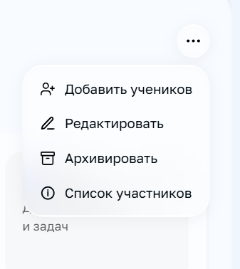 | Уточнить требования: предусмотрены ли функции удаления/выхода из группы в аккаунтах ученика/учителя
TC-042 | Устойчивость состояния | Сверка состояния с двух аккаунтов после ключевых действий | P1 | Тестовая мини-группа; аккаунт учителя; аккаунт ученика. | Есть доступ к учителю и ученику; выполнено добавление/удаление/архивация | 1. Выполнить ключевое изменение у учителя 2. Обновить страницу в обоих аккаунтах 3. Проверить соответсвие состояния группы в аккаунте ученика | Состояние согласовано между аккаунтами. | Состояние согласовано между аккаунтами. | Пройдено
TC-043 | Негативные сценарии | Отмена создания группы | P3 | Собственная тестовая группа; собственный тестовый аккаунт ученика; перед изменением зафиксировать исходный состав. | Открыта форма создания группы | 1. Начать создание 2. Закрыть форму/нажать отмену 3. Проверить список групп | Незавершённая форма не создаёт группу без явного сохранения. | Незавершённая форма не создаёт группу без явного сохранения. | Пройдено |  |  | Кнопку "Далее" на втором этапе создания группы стоит заменить на "Создать", т.к. "Далее" подразумевает следующий шаг, а не завершение действия
TC-044 | Регистрация нового пользователя | Регистрация нового аккаунта с почтой ранее зарегистрированного пользователя | P1 | Email michelecooley77841@zacaos.com | Используемый адрес почты привязан к другому существующему аккаунту | 1. На главной странице перейти на раздел "учитель" 2. Нажать кнопку "Попробовать бесплатно" 3. На экране с выбором роли нажать кнопку "Продолжить" 4. В модальном окне нажать кнопку "Да, уверен" 5. Заполнить обязательные поля необходимыми тестовыми данными 4. В поле email ввести почту уже зарегистрированного пользователя 5.Завершить регистрацию, нажав "Продолжить" | Поле ввода с почтой подсвечивается, появляется понятный текст ошибки, сообщающий что данная почта уже используется | Поле ввода с почтой подсвечивается, появляется понятный текст ошибки, сообщающий что данная почта уже используется | Пройдено
TC-045 | Функционал | Удаление аккаунта | P1 | Аккаунт учителя/ученика | Пользователь не зарегистрирован ранее | 1. На главном экране перейти в профиль 2. Открыть настройки 3. Внизу экрана нажать кнопку "Удалить аккаунт" | Аккаунт удалён, перед этим система запрашивает подтверждение действия. После удаления система сообщает понятный статус (например "Аккаунт удалён") | Аккаунт удалён, перед этим система запрашивает подтверждение действия | Пройдено |  | https://drive.google.com/drive/folders/10jWvaFW38a1fCROjavYmH7d_KNWNC8_m?usp=drive_link | После удаления пользователь попадает на страницу входа, подтверждения успешности действия система не даёт.
TC-046 | Понятность интерфейса | Соответствие предмета, выбранного при регистрации аккаунта учителя, предмету по умолчанию | Р2 | Тестовый аккаунт учителя; записать предмет, выбранный при регистрации, и предмет, отображаемый в профиле. | Зарегистрированный аакаунт учителя ; При регистрации выбран предмет/направление учителя | 1. Войти в аккаунт учителя 2. Проверить выбранные предметы в разделе "Профиль" 3. Проверить соответствие предметов выбранных при регистрации предмету, выбранному по умолчанию в меню в левой части экрана | Предмет по умолчанию соответвует предмету, выбранному при регистрации; если предметов несколько, они автоматически добавлены в меню слева | Предмет по умолчанию не соответвует предмету, выбранному при регистрации, требуется выбирать вручную | Не пройдено | Находка: BUG-007 |  | Уточнить требования
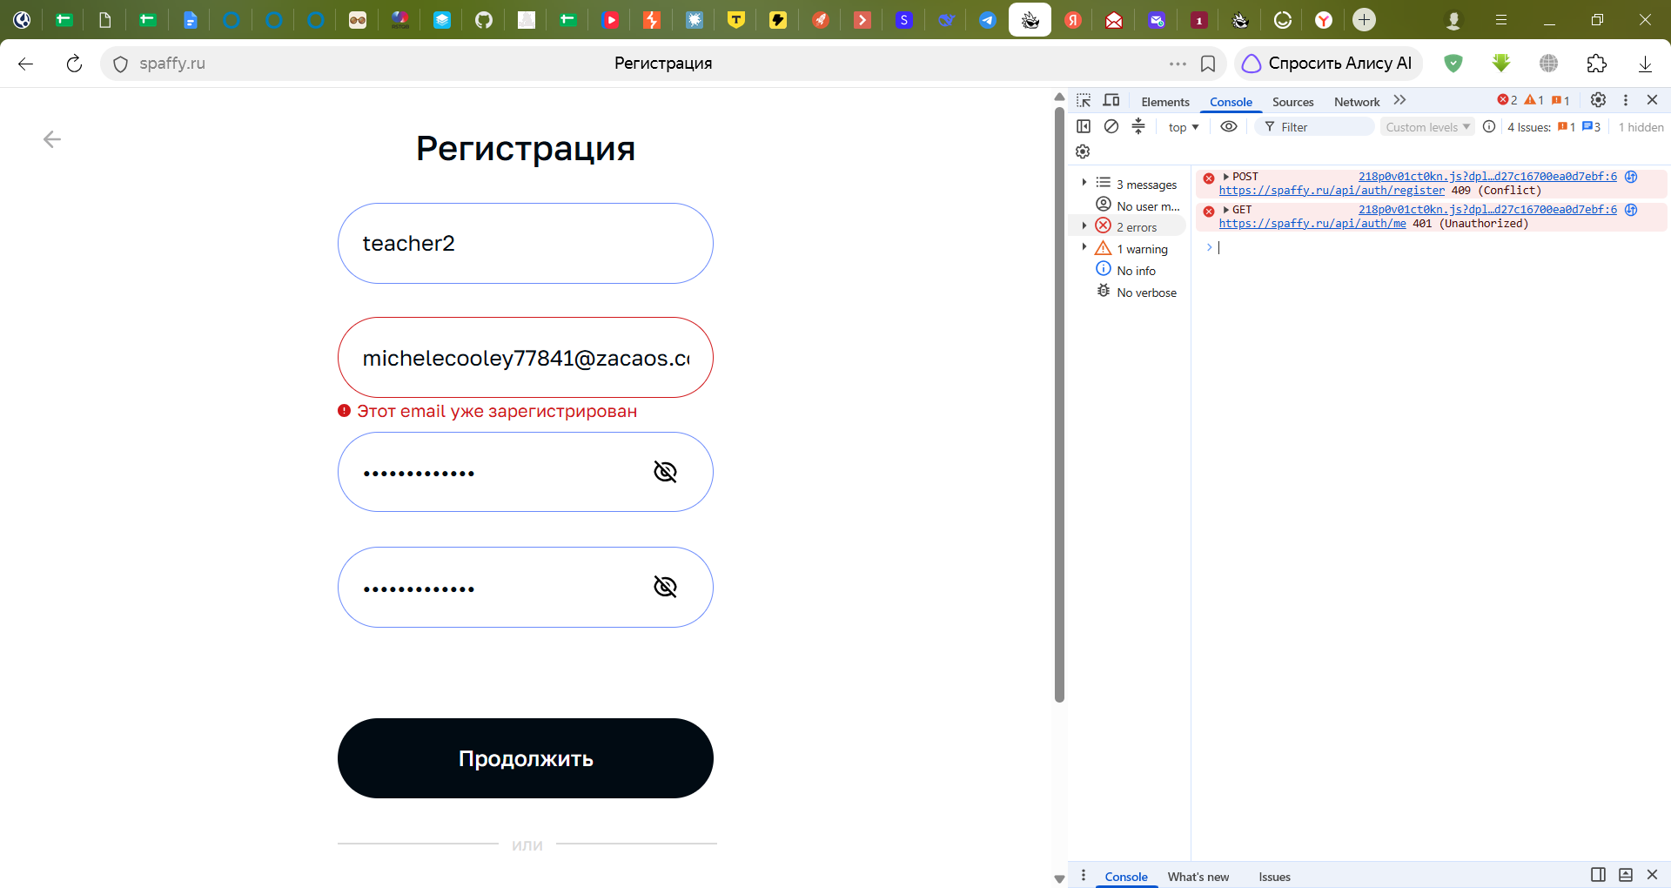
TC-047 | Функционал | Повторная регистрация удалённого пользователя с ранее использованной почтой | Р1 | Тестовый аккаунт учителя/ученика | Почта, используемая при регистрации была привязана к аккаунту пользователя, который был удалён | 1. Удалить аккаунт 2. Открыть окно регистрации нового аккаунта 3. Зарегистрировать новый аккаунт на ранее используемую почту | Аккаунт регистрируется с ранее используемой почтой | Невозможно зарегистрировать аккаунт. Ошибка 409 Conflict | Не пройдено | BUG-011

